応募意向書・事前相談書
 |  |  |  |  |  |  |  |  |  |  |  |  |  | （別紙2）
事前相談書

色付きセル以外を編集したいときは「シート保護の解除」
令和8年度こども誰でも通園制度の実施に係る事業者公募について、事前相談書及び平面図 を提出します。 （留意事項） ・ 令和8年4月28日（火） までに、事前相談書及び平面図を電子メールで提出してください。 ・事前相談書の作成に関するご相談は、電子メール又は電話でも承ります。 子ども青少年局 保育部 幼保企画課 メールアドレス：a2524-04@kodomoseishonen.city.nagoya.lg.jp 電話番号：052-972-4660

 |  |  |  |  | 提出日： | 令和 |  | 8 |  | 年 | 4 | 月 |  | 日
１ 法人等の概要 |  |  |  |  |  |  |  |  |  |  |  |  |  |  | （記載例及び留意事項）
法人等の名称 |  |  |  |  |  |  |  |  |  |  |  |  |  |  | 社会福祉法人なごや会
法人等の所在地 |  |  |  |  |  |  |  |  |  |  |  |  |  |  | 愛知県名古屋市中区〇－〇－○
代表者職・氏名 |  |  |  |  |  |  |  |  |  |  |  |  |  |  | 理事長 なごや たろう
事業開始予定の施設名 |  |  |  |  |  |  |  |  |  |  |  |  |  |  | なごや保育園
担当者氏名 |  |  |  |  |  |  |  |  |  |  |  |  |  |  | なごや 花子
担当者電話番号 |  |  |  |  |  |  |  |  |  |  |  |  |  |  | 052-972-4660
担当者電子メールアドレス |  |  |  |  |  |  |  |  |  |  |  |  |  |  | a2524-04@kodomoseishonen.city.nagoya.lg.jp
施設類型 |  |  |  |  |  |  |  |  |  |  |  |  |  |  | 保育所 |  | ※ 「その他」の場合は、( )に記入してください → その他：（ ）
賃貸型であるか否か |  |  |  |  |  |  |  |  |  |  |  |  |  |  | 賃貸型でない

２ こども誰でも通園制度の検討状況
定員 |  | 0歳児 | 名 | １歳児 |  |  | 名 |  | 2歳児 |  |  |  | 名 |  | 0歳児 | 2 |  | 名 | 1歳児 | 2 |  | 名 | 2歳児 | 2 | 名
実施方式 |  |  |  |  |  |  |  |  |  |  |  |  |  |  | 一般型（在園児合同型（専用室あり）） |  |  |  |  |  | ※ 実施方式の選び方
事業所管課 |  |  |  |  |  |  |  |  |  |  |  |  |  |  | 名古屋市 |  | ※ 「その他」の場合は、( )に記入してください → その他：（ ）
事業所管課への事前相談 |  |  |  |  |  |  |  |  |  |  |  |  |  |  | 事業所管課に確認済み

３－１ 実施場所の検討（1部屋目）
実施する部屋名称 |  |  |  |  |  |  |  |  |  |  |  |  |  |  | 0・1歳児室（たんぽぽ組）
現在の用途 |  |  |  |  |  |  |  |  |  |  |  |  |  |  | 保育室
実施する部屋の床面積 （保育室の場合、認可面積） |  |  |  |  |  |  |  |  |  |  |  |  |  |  | 50㎡ | ※ 不明時は、事業所管課に確認してください。
定員 ※1部屋目 （保育室の場合、認可定員） |  | 0歳児 | 名 | １歳児 |  |  | 名 |  | 2歳児 |  |  |  | 名 |  | 0歳児 | 5 |  | 名 | 1歳児 | 5 |  | 名 | 2歳児 | 0 | 名
定員ベースの必要な床面積 |  |  |  |  |  |  |  |  |  |  |  |  |  |  | 33㎡
こども誰でも通園制度の 利用人数 ※1部屋目 |  | 0歳児 | 名 | １歳児 |  |  | 名 |  | 2歳児 |  |  |  | 名 |  | 0歳児 | 2 |  | 名 | 1歳児 | 2 |  | 名 | 2歳児 | 0 | 名
こども誰でも通園制度ベースの 必要面積 ※自動計算 |  | 0㎡ |  |  |  |  |  |  |  |  |  |  |  |  | 13.2㎡
必要面積の判定 ※自動判定 |  | 〇 |  |  |  |  |  |  |  |  |  |  |  |  | 〇
この部屋で実施している別事業 |  |  |  |  |  |  |  |  |  |  |  |  |  |  | 一時保育
 |  |  |  |  |  |  |  |  |  |  |  |  |  |  | ※ 「その他」の場合は、( )に記入してください → その他：（ ）
３－２ 実施場所の検討（2部屋目がある場合は、こちらにご記入ください）
実施する部屋名称 |  |  |  |  |  |  |  |  |  |  |  |  |  |  | さくらルーム
現在の用途 |  |  |  |  |  |  |  |  |  |  |  |  |  |  | 遊戯室
実施する部屋の床面積 （保育室の場合、認可面積） |  |  |  |  |  |  |  |  |  |  |  |  |  |  | 100㎡ | ※ 不明時は、事業所管課に確認してください。
定員 ※2部屋目 （保育室の場合、認可定員） |  | 0歳児 | 名 | １歳児 |  |  | 名 |  | 2歳児 |  |  |  | 名 |  | 0歳児 | 5 |  | 名 | 1歳児 | 5 |  | 名 | 2歳児 | 5 | 名
定員ベースの必要な床面積 |  |  |  |  |  |  |  |  |  |  |  |  |  |  | 42.9㎡
こども誰でも通園制度の 利用人数 ※2部屋目 |  | 0歳児 | 名 | １歳児 |  |  | 名 |  | 2歳児 |  |  |  | 名 |  | 0歳児 | 0 |  | 名 | 1歳児 | 0 |  | 名 | 2歳児 | 2 | 名
こども誰でも通園制度の 必要面積 ※自動計算 |  | 0㎡ |  |  |  |  |  |  |  |  |  |  |  |  | 3.96㎡
必要面積の判定 ※自動判定 |  | 〇 |  |  |  |  |  |  |  |  |  |  |  |  | 〇
この部屋で実施している別事業 |  |  |  |  |  |  |  |  |  |  |  |  |  |  | なし
 |  |  |  |  |  |  |  |  |  |  |  |  |  |  | ※ 「その他」の場合は、( )に記入してください → その他：（ ）
４ その他相談事項

５ 提出前チェックリスト
当該相談書を提出する際には、平面図をあわせて添付してください。 また、以下の項目をチェック（☑） したうえで提出してください。

□ | 事前相談書 について、全ての項目を記入しました。 |  |  |  |  |  |  |  |  |  |  |  |  |  | ☑ |  | 事前相談書 について、全ての項目を記入しました。
□ | 平面図の記載例 を確認し、必要事項を記載しました。 |  |  |  |  |  |  |  |  |  |  |  |  |  | ☑ |  | 平面図の記載例 を確認し、必要事項を記載しました。
□ | 不明な点は、その他相談事項 に記入しました。 |  |  |  |  |  |  |  |  |  |  |  |  |  | ☑ |  | 不明な点は、その他相談事項 に記入しました。

平面図(例)
平面図の記載例

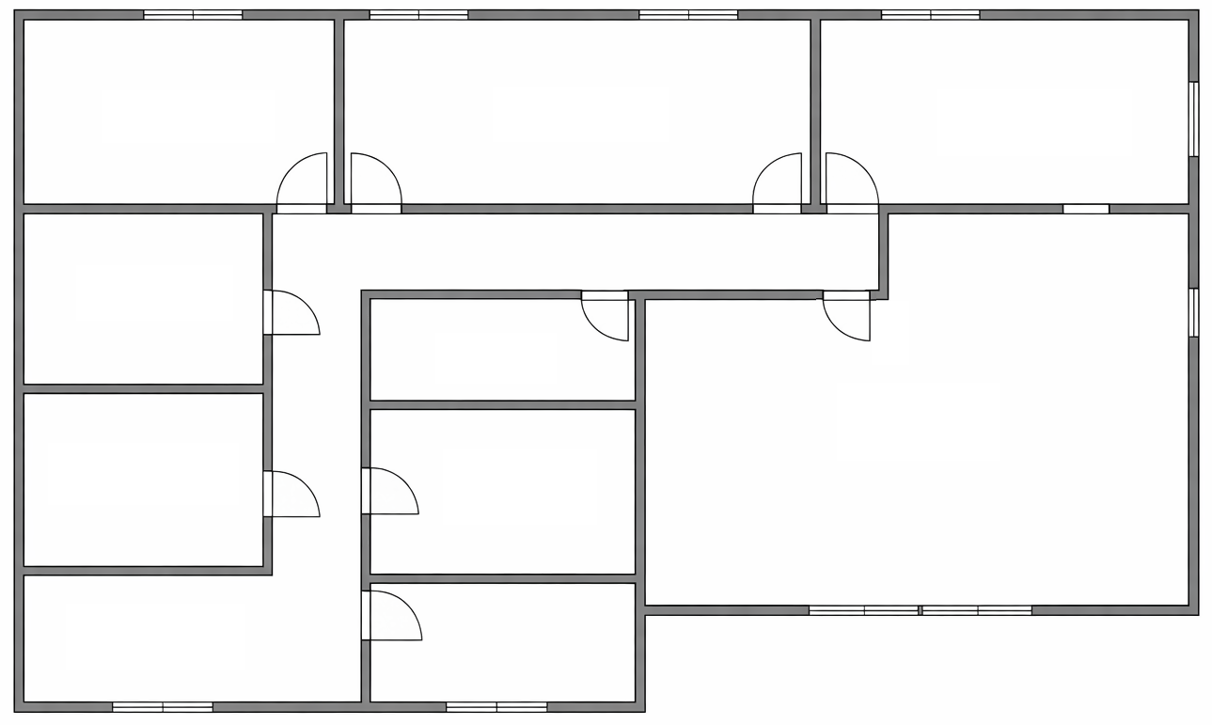
たんぽぽ組
職員室
調理設備
便所
ばら組
ゆり組
さくらルーム

調理設備
30.0㎡

乳児室・ほふく室
（誰通0・1歳児）
13.2㎡

保育室
（誰通2歳児）
3.96㎡

便所
15.0㎡
【 １階平面図 】

留意事項
① | こども誰でも通園制度で使用する部屋の名称として、 乳児室、ほふく室、保育室、調理設備、便所 を記入してください。
② | 各部屋について、こども誰でも通園制度で使用する面積 を記入してください。
③ | 実施場所の検討の参考となるため、上記の平面図のみではなく、建物のすべての階の平面図 を添付してください。

